Додаток_1
 |  |  |  |  | Додаток №1 до Запиту 2749АК
 | Форма цінової пропозиції

(Назва Учасника), надає свою цінову пропозицію щодо участі у місцевій закупівлі зарядних станцій.
Відомості про підприємство |  |  | Повне найменування учасника – суб’єкта господарювання
 |  |  | Ідентифікаційний код за ЄДРПОУ або реєстраційний номер облікової картки платника податків
 |  |  | Реквізити (адреса - юридична та фактична, телефон, факс, телефон для контактів, e-mail, розрахунковий рахунок)
Відомості про особу (осіб), які уповноважені представляти інтереси Учасника |  |  | (Прізвище, ім’я, по батькові, посада, контактний телефон).
Учаснику необхідно вказати модель (торгову марку), виробника та детально зазначати технічні характеристики продукції у відповідності до параметрів та вимог технічного опису даної таблиці. Вартість доставки, завантаження-розвантаження має бути врахована у вартість товару.

№ п/п | Технічні характеристики та опис |  | Одиниця виміру | Кількість | Ціна, за одиницю, (з урахуванням всіх податків і зборів) * | Вартість, грн., (з урахуванням всіх податків і зборів) *

 | Запит** | Пропозиція (вказати модель (торгову марку), виробника, параметри та характеристики продукції)
1 | 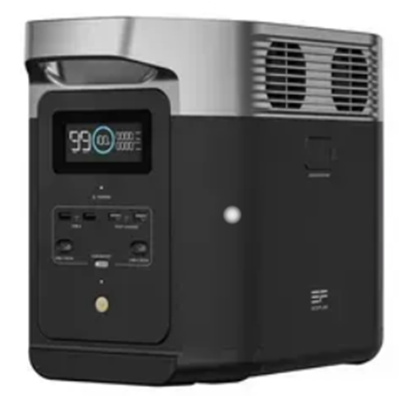 Зарядна станція EcoFlow DELTA Ємність >1024 Вт·год. Розміри, мм 400 x 211 x 28, Вага 12 кг, Розетка AC 230В х4, USB Type-C х2, USB Type-A х4, DC х2, Автомобільна розетка (прикурювач) х1, Extra Battery Port x1, Номінальна потужність Вт 1800, Пікова потужність Вт 2700, Потужність USB Type-C Вт 100, Потужність USB Type-A Вт 18; 12, Потужність DC Вт 38 Потужність автомобільної розетки (прикурювача), Вт 126, Форма вихідного сигналу Чиста синусоїда, Технологія LiFePO4, Цикли заряджання 3000, Додатково: Ручка для переносу, Функція EPS (Emergency Power Supply), Час заряджання станції Від розетки AC 230В: 1200(2400) Вт, 1,2 години. Від DC: 1100 Вт. Від автомобільної розетки (прикурювача): 100 Вт. Від сонячної панелі: 500 Вт. Можливість модернізації: Підключення додаткових батарей, Підключення сонячної панелі, Дисплей, Віддалене керування, Wi-Fi, Bluetooth. Тип пристрою - зарядна станція; Гарантійний термін 60 міс. Тип гарантії: від виробника. |  | шт. | 3 |  | 0.00
Всього вартість пропозиції, грн* |  |  |  |  | 0.00
* Товариство Червоного Хреста України є громадською неприбутковою організацією і просить надати максимальні знижки на товар, вказаний у ціновій пропозиції.
** Закупівля відбувається одним лотом

Умови оплати, % _______________(Прописати)
Термін поставки з моменту укладення договору, календарних днів ________________________(Прописати)
Місце поставки товарів: м. Київ (точна адреса буде надана переможцю закупівлі під час укладання договору).

Примітка: Вартість одиниці товару та загальну вартість пропозиції потрібно заповнювати у гривнях, зазначаючи цифрове значення, яке має не більше двох знаків після коми. Учасник має надати в електронному вигляді цінову пропозицію у формі даного додатку з підписом та печаткою та окремо у форматі Excel.
Ми погоджуємось, що всі витрати, пов’язані з доставкою товару, завантажувально-розвантажувальними роботами та пакуванням здійснюються за рахунок Постачальника.
Ми погоджуємося та ознайомлені з умовами типового Договору ТЧХУ (Додаток №2 до Запиту).
Ми погоджуємося з умовами, що Замовник має право розділити дану закупівлю між декількома постачальниками за умови наявності більш вигідних умов на різні позиції.
Ми погоджуємося з умовами, що Ви можете відхилити нашу чи всі надані пропозиції, та розуміємо, що Ви не обмежені у прийнятті будь-якої іншої пропозиції з більш вигідними для Вас умовами.
Ми погоджуємось зафіксувати цінову пропозицію протягом 90 календарних днів з моменту подачі
Подаючи свою пропозицію ми підтверджуємо повну комплектацію та відповідність умовам зазначеним в Запиті.
Учасники повинні надсилати цінові пропозиції з підписом і печаткою (за наявності)

 | Керівник організації/ФОП:____________________________ ( ____________________)
 | МП підпис ПІБ

